Thư viện thẻ
Project Name | Thiết kế và phát triển nền tảng học tập thông minh tích hợp trợ lý ảo AI và cá nhân hoá lộ trình học tập
Module Code | Thư viện thẻ
 | Hoàn thành | Lỗi | Chưa kiểm tra | Bị chăn | Tổng số trường hợp thử nghiệm
Round 1 | 15 | 2 | 0 | 0 | 15
Round 2 | 0 | 0 | 0 | 0 | 0
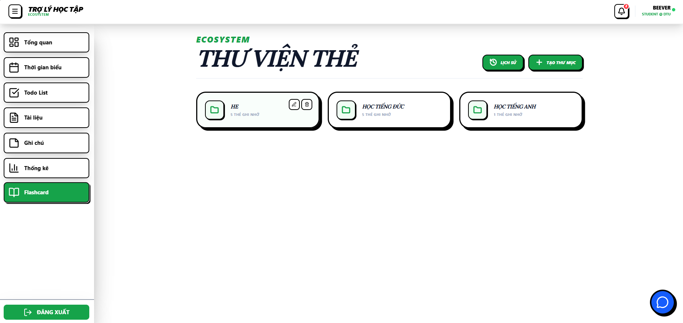
Test Case ID | Mô tả | Hành động | Điều kiện tiên quyết | Kết quả mong đợi | Kết quả thực tế | Kết quả |  |  | Kết quả |  |  | Chú thích
 |  |  |  |  |  | Vòng 1 |  |  | Vòng 2
 |  |  |  |  |  | Trạng thái | Ngày kiểm tra | Người kiểm tra | Trạng thái | Ngày kiểm tra | Người kiểm tra
GUI_SHOW Trang Thư viện thẻ
GUI-TVT1 | [Tiêu đề flashcard] Text |  |  | -Text: black -Status: enable | -Text: black -Status: enable | Pass | 2026-03-04 | Nhi
GUI-TVT2 | [Xem lịch sử] Button |  |  | -Text: white -Background: Green -Status: enable -Border: black | -Text: white -Background: Green -Status: enable -Border: black | Pass | 2026-03-04 | Nhi
GUI-TVT3 | [Tạo thư mục flashcard] Button |  |  | -Text: white -Background: Green -Status: enable -Border: black | -Text: white -Background: Green -Status: enable -Border: black | Pass | 2026-03-04 | Nhi
GUI-TVT4 | [Khung thư mục flashcard] Panel |  |  | -Text: black -Status: enable -Border: black | -Text: black -Status: enable -Border: black | Pass | 2026-03-04 | Nhi
GUI-TVT5 | [Sửa tên folder] Button |  |  | -Text: black -Status: hover: enable -Border: black -Icon: pencil | -Text: black -Status: hover: enable -Border: black -Icon: pencil | Pass | 2026-03-04 | Nhi
GUI-TVT6 | [Xóa folder] Button |  |  | -Text: black -Status: hover: enable -Border: black -Icon: trash | -Text: black -Status: hover: enable -Border: black -Icon: trash | Pass | 2026-03-04 | Nhi
FUNCTION_SHOW Trang Thư viện thẻ
FUNC-TVT1 | Xem lịch sử | Nhấn nút “Xem lịch sử” | Đã đăng nhập | Hệ thống chuyển hướng đến trang lịch sử thành công | Hệ thống chuyển hướng đến trang lịch sử thành công | Pass | 2026-03-04 | Nhi
FUNC-TVT2 | Tạo thư mục | 1. Nhấn nút “Tạo thư mục flashcard” 2. Nhập tên thư mục 3. Nhấn xác nhận | Đã đăng nhập | thông báo "Tạo thư mục thành công!" | thông báo "Tạo thư mục thành công!" | Pass | 2026-03-04 | Nhi
FUNC-TVT3 | Tạo thư mục trùng tên | 1. Nhấn nút “Tạo thư mục flashcard” 2. Nhập tên thư mục trùng với tên đã tồn tại 3. Nhấn xác nhận | Đã đăng nhập | thông báo "Tên folder đã tồn tại" | thông báo "Tạo thư mục thành công!" | Fail | 2026-03-04 | Nhi
FUNC-TVT4 | Tạo thư mục mà không nhập tên | 1. Nhấn nút “Tạo thư mục flashcard” 2. Nhấn xác nhận | Đã đăng nhập | nút xác nhận bị làm mờ không thể nhấn | nút xác nhận bị làm mờ không thể nhấn | Pass | 2026-03-04 | Nhi
FUNC-TVT5 | Sửa tên folder | 1. Nhấn nút “Sửa tên folder” khi di chuột vào 1 thư mục 2. Sửa tên thư mục 3. Nhấn xác nhận | Folder tồn tại | thông báo "Đổi tên folder thành công!" | thông báo "Lỗi lưu thư mục!" | Fail | 2026-03-04 | Nhi
FUNC-TVT6 | Sửa tên folder nhưng không sửa | 1. Nhấn nút “Sửa tên folder” khi di chuột vào 1 thư mục 2. Sửa tên thư mục 3. Nhấn hủy | Folder tồn tại | thư mục vẫn hiển thị tên trên thư viện và không bị sửa tên | thư mục vẫn hiển thị tên trên thư viện và không bị sửa tên | Pass | 2026-03-04 | Nhi
FUNC-TVT7 | Sửa tên folder mà không nhập tên folder | 1. Nhấn nút “Sửa tên folder” khi di chuột vào 1 thư mục 2. Xóa tên thư mục 3. Nhấn xác nhận | Folder tồn tại | nút xác nhận bị làm mờ không thể nhấn | nút xác nhận bị làm mờ không thể nhấn | Pass | 2026-03-04 | Nhi
FUNC-TVT8 | chọn xóa folder | 1. Nhấn nút “Xóa folder” khi di chuột vào 1 thư mục 2. Chọn ok | Folder tồn tại | thông báo "Đã xóa thư mục!" | thông báo "Đã xóa thư mục!" | Pass | 2026-03-04 | Nhi
FUNC-TVT9 | chọn xóa folder nhưng không xóa | 1. Nhấn nút “Xóa folder” khi di chuột vào 1 thư mục 2. Chọn hủy | Folder tồn tại | thư mục vẫn hiển thị trên thư viện và không bị xóa | thư mục vẫn hiển thị trên thư viện và không bị xóa | Pass | 2026-03-04 | Nhi

Lịch sử rèn luyện
Project Name | Thiết kế và phát triển nền tảng học tập thông minh tích hợp trợ lý ảo AI và cá nhân hoá lộ trình học tập
Module Code | Thư viện thẻ
 | Hoàn thành | Lỗi | Chưa kiểm tra | Bị chăn | Tổng số trường hợp thử nghiệm
Round 1 | 21 | 0 | 0 | 0 | 21
Round 2 | 0 | 0 | 0 | 0 | 0
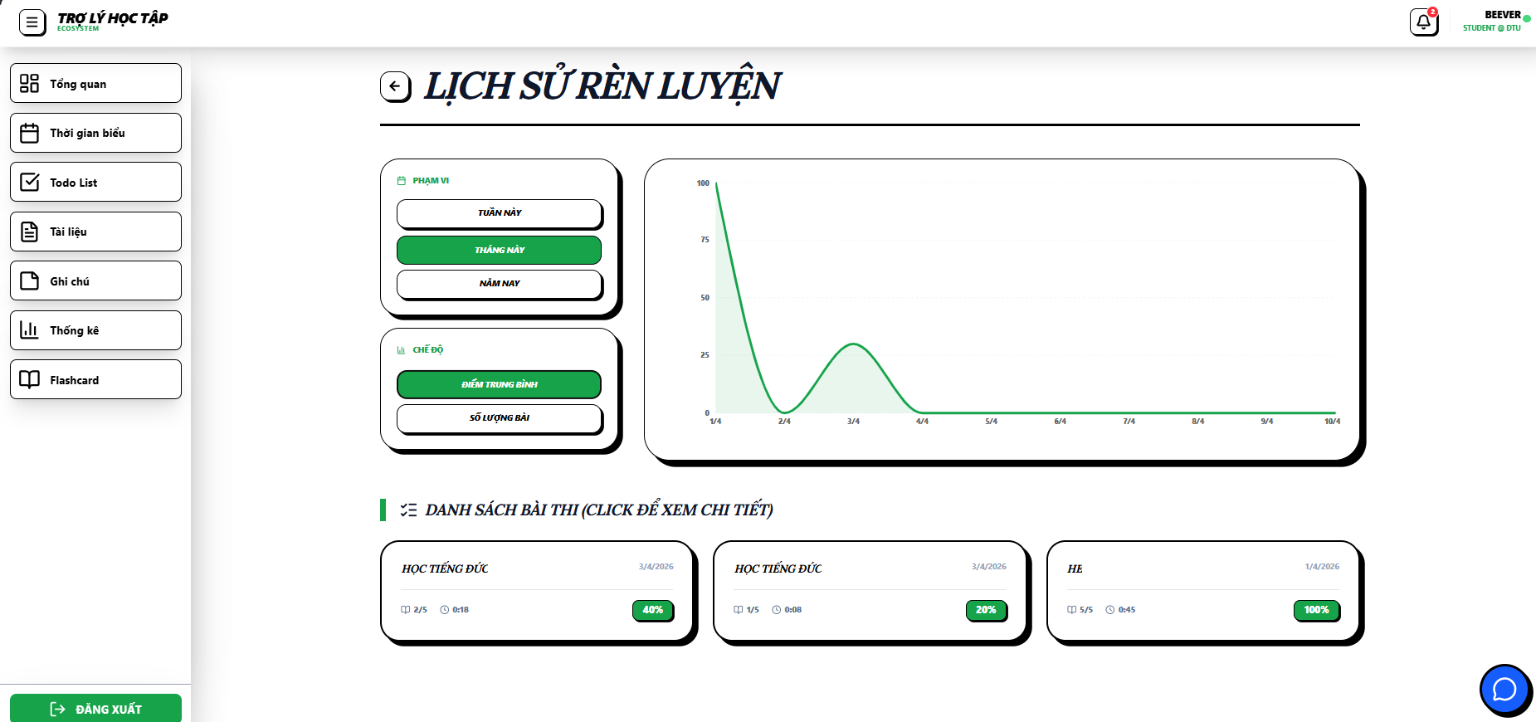 |  |  | 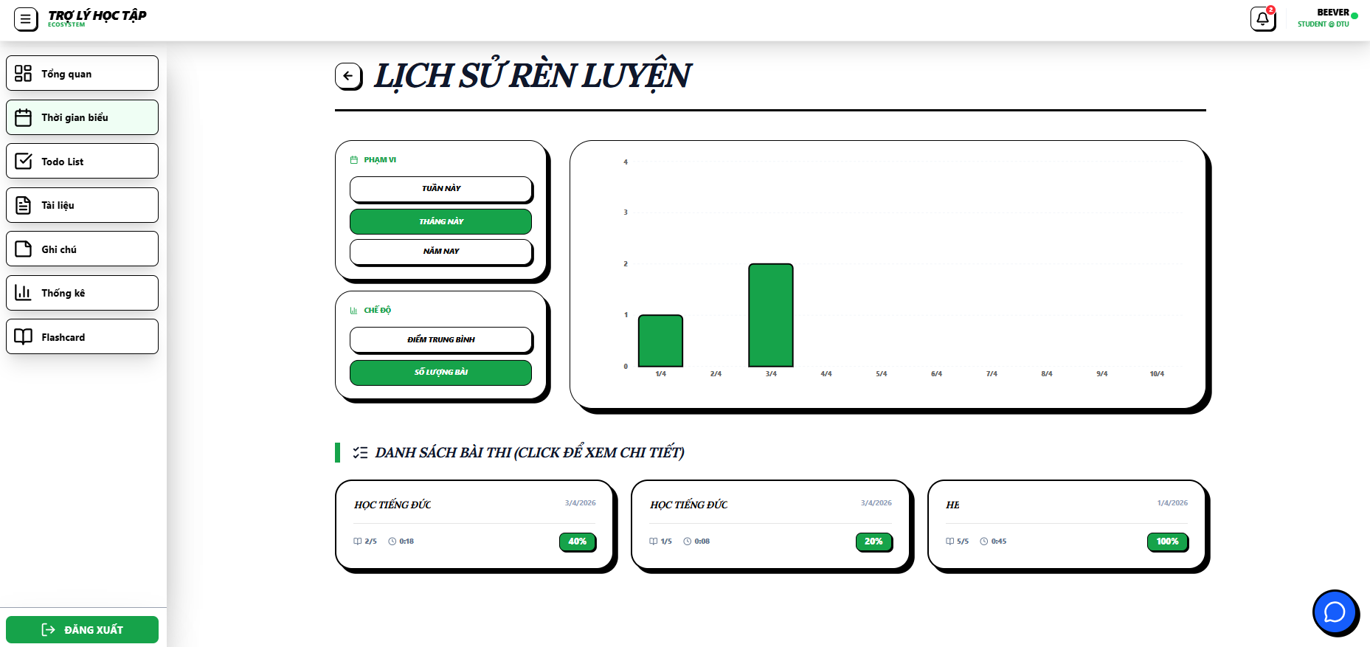 |  |  |  |  | 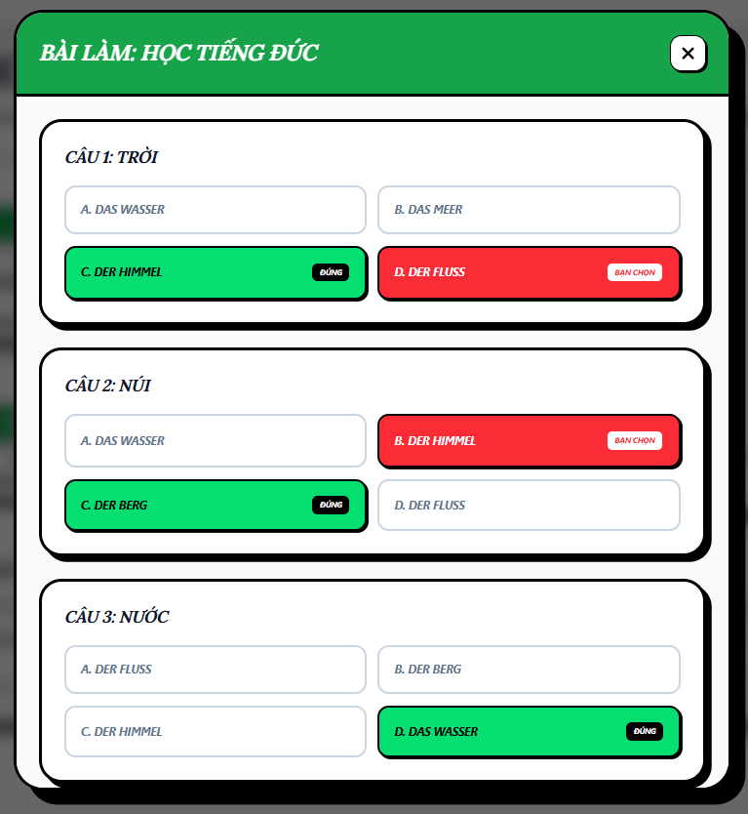
Test Case ID | Mô tả | Hành động | Điều kiện tiên quyết | Kết quả mong đợi | Kết quả thực tế | Kết quả |  |  | Kết quả |  |  | Chú thích
 |  |  |  |  |  | Vòng 1 |  |  | Vòng 2
 |  |  |  |  |  | Trạng thái | Ngày kiểm tra | Người kiểm tra | Trạng thái | Ngày kiểm tra | Người kiểm tra
GUI_SHOW Trang Thư viện thẻ
GUI-LS1 | [LỊCH SỬ RÈN LUYỆN] Text |  |  | -Text: black -Status: enable | -Text: black -Status: enable | Pass | 2026-03-04 | Nhi
GUI-LS2 | [Phạm vi (tuần/tháng/năm] Button |  |  | -Text: white -Background: Green -Status: enable -Border: black | -Text: white -Background: Green -Status: enable -Border: black | Pass | 2026-03-04 | Nhi
GUI-LS3 | [Chế độ (Điểm trung bình/số lượng bài)] Button |  |  | -Text: white -Background: Green -Status: enable -Border: black | -Text: white -Background: Green -Status: enable -Border: black | Pass | 2026-03-04 | Nhi
GUI-LS4 | [bảng thống kê]Statistical table |  |  | -Text: black -Status: enable -Border: black | -Text: black -Status: enable -Border: black | Pass | 2026-03-04 | Nhi
GUI-LS5 | [Danh sách bài thi] link button |  |  | -Text: black -Status: hover: enable -Border: black | -Text: black -Status: hover: enable -Border: black | Pass | 2026-03-04 | Nhi
GUI-LS6 | [tiêu đề BÀI LÀM] text |  |  | -Text: white -background: green -Status: enable | -Text: white -background: green -Status: enable | Pass | 2026-03-04 | Nhi
GUI-LS7 | [Danh sách câu hỏi] box |  |  | -Text: black -Status: enable | -Text: black -Status: enable | Pass | 2026-03-04 | Nhi
GUI-LS8 | [Câu hỏi] text |  |  | -Text: black -Status: enable | -Text: black -Status: enable | Pass | 2026-03-04 | Nhi
GUI-LS9 | [Câu trả lời] text |  |  | -Text: black -Status: enable | -Text: black -Status: enable | Pass | 2026-03-04 | Nhi
GUI-LS10 | [Câu trả lời đúng] text |  |  | -Text: black -Status: enable -background: green | -Text: black -Status: enable -background: green | Pass | 2026-03-04 | Nhi
GUI-LS11 | [Câu trả lời sai] text |  |  | -Text: white -Status: enable -background: red | -Text: white -Status: enable -background: red | Pass | 2026-03-04 | Nhi
GUI-LS12 | [x] button |  |  | -Text: black -Status: enable -Border: black | -Text: black -Status: enable -Border: black | Pass | 2026-03-04 | Nhi
FUNCTION_SHOW Trang Thư viện thẻ
FUNC-LS1 | Kiểm tra lọc theo phạm vi | 1. Click lần lượt vào: Tuần này, Tháng này, Năm nay | Có dữ liệu lịch sử | Biểu đồ cập nhật trục X tương ứng: - Tuần: theo ngày trong tuần - Tháng: theo ngày trong tháng - Năm: theo tháng trong năm Dữ liệu hiển thị đúng theo phạm vi đã chọn | Biểu đồ cập nhật trục X tương ứng: - Tuần: theo ngày trong tuần - Tháng: theo ngày trong tháng - Năm: theo tháng trong năm Dữ liệu hiển thị đúng theo phạm vi đã chọn | Pass | 2026-03-04 | Nhi
FUNC-LS2 | Kiểm tra lọc theo chế độ | 1. Click chọn Điểm trung bình 2. Click chọn Số lượng bài | Đã có dữ liệu biểu đồ | Trục Y và đường biểu diễn thay đổi: - Chế độ Điểm: thang 0–100 - Chế độ Số lượng: hiển thị số bài đã làm | Trục Y và đường biểu diễn thay đổi: - Chế độ Điểm: thang 0–100 - Chế độ Số lượng: hiển thị số bài đã làm | Pass | 2026-03-04 | Nhi
FUNC-LS3 | Trạng thái nút được chọn | 1. Click vào từng nút chế độ | Màn hình hiển thị đầy đủ nút | Nút được chọn đổi màu nền (xanh) và chữ (trắng), các nút khác giữ trạng thái mặc định | Nút được chọn đổi màu nền (xanh) và chữ (trắng), các nút khác giữ trạng thái mặc định | Pass | 2026-03-04 | Nhi
FUNC-LS4 | Hiển thị Tooltip trên biểu đồ | 1. Hover vào điểm dữ liệu trên biểu đồ | Có dữ liệu biểu đồ | Hiển thị tooltip gồm: - Ngày - Điểm hoặc số lượng bài (theo chế độ) | Hiển thị tooltip gồm: - Ngày - Điểm hoặc số lượng bài (theo chế độ) | Pass | 2026-03-04 | Nhi
FUNC-LS5 | Di chuyển chuột liên tục | 1. Rê chuột qua nhiều điểm dữ liệu | Có dữ liệu biểu đồ | Tooltip cập nhật đúng, không lag, không lệch vị trí | Tooltip cập nhật đúng, không lag, không lệch vị trí | Pass | 2026-03-04 | Nhi
FUNC-LS6 | Mở chi tiết bài thi | 1. Click vào 1 thẻ bài thi | Có danh sách bài thi | Hiển thị modal chi tiết gồm tiêu đề và danh sách câu hỏi | Hiển thị modal chi tiết gồm tiêu đề và danh sách câu hỏi | Pass | 2026-03-04 | Nhi
FUNC-LS7 | Hiển thị nội dung câu hỏi | 1. Kiểm tra trong modal | Modal đã mở | Mỗi câu hỏi hiển thị: - Nội dung câu hỏi - 4 đáp án lựa chọn | Mỗi câu hỏi hiển thị: - Nội dung câu hỏi - 4 đáp án lựa chọn | Pass | 2026-03-04 | Nhi
FUNC-LS8 | Logic màu sắc đáp án | 1. Quan sát câu đã trả lời | Có dữ liệu bài làm | - Đáp án đúng: Nền xanh, chữ trắng - Đáp án sai đã chọn: Nền đỏ, chữ trắng - Đáp án khác: Nền trắng, chữ đen | - Đáp án đúng: Nền xanh, chữ trắng - Đáp án sai đã chọn: Nền đỏ, chữ trắng - Đáp án khác: Nền trắng, chữ đen | Pass | 2026-03-04 | Nhi
FUNC-LS9 | Đóng cửa sổ chi tiết | 1. Click nút [X] hoặc Đóng | Modal đang mở | Modal đóng, quay về màn hình lịch sử | Modal đóng, quay về màn hình lịch sử | Pass | 2026-03-04 | Nhi

chi tiết thư mục
Project Name | Thiết kế và phát triển nền tảng học tập thông minh tích hợp trợ lý ảo AI và cá nhân hoá lộ trình học tập
Module Code | Chi tiết thư mục
 | Hoàn thành | Lỗi | Chưa kiểm tra | Bị chăn | Tổng số trường hợp thử nghiệm
Round 1 | 24 | 0 | 0 | 0 | 24
Round 2 | 0 | 0 | 0 | 0 | 0
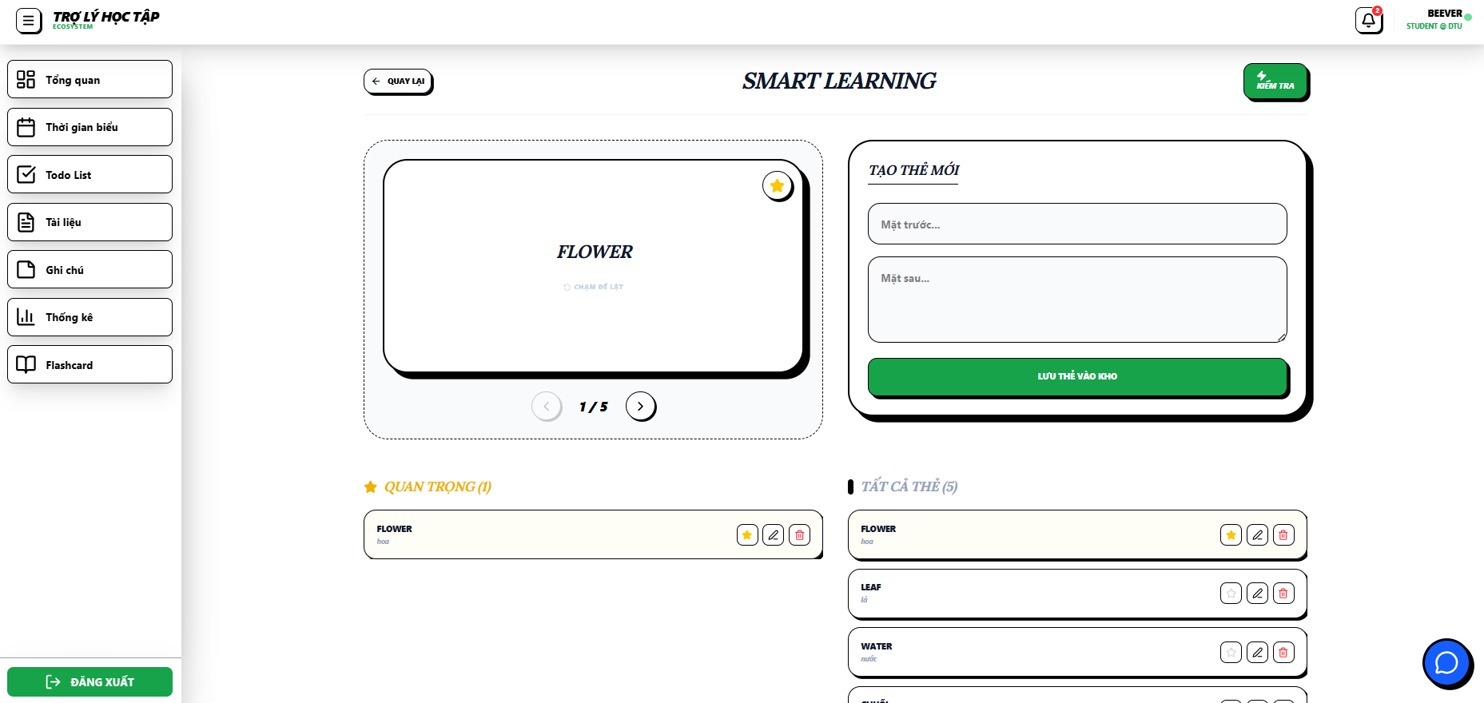 |  |  |  | 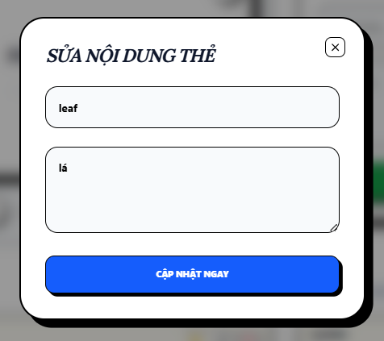
Test Case ID | Mô tả | Hành động | Điều kiện tiên quyết | Kết quả mong đợi | Kết quả thực tế | Kết quả |  |  | Kết quả |  |  | Chú thích
 |  |  |  |  |  | Vòng 1 |  |  | Vòng 2
 |  |  |  |  |  | Trạng thái | Ngày kiểm tra | Người kiểm tra | Trạng thái | Ngày kiểm tra | Người kiểm tra
GUI_SHOW Trang Chi tiết thư mục
GUI-CTTM1 | [Quay lại] Button |  |  | - Text: black - Icon: Arrow left - Border: black - Status: enable | - Text: black - Icon: Arrow left - Border: black - Status: enable | Pass | 2026-03-04 | Nhi
GUI-CTTM2 | [Kiểm tra] Button |  |  | - Text: White - Background: Green - Icon: Lightning - Border: black - Status: Enable | - Text: White - Background: Green - Icon: Lightning - Border: black - Status: Enable | Pass | 2026-03-04 | Nhi
GUI-CTTM3 | [Flashcard chính] Card |  |  | - Text: Black (Bold, Center) - Subtext: Gray - Border: black | - Text: Black (Bold, Center) - Subtext: Gray - Border: black | Pass | 2026-03-04 | Nhi
GUI-CTTM4 | [Đánh dấu sao] Button |  |  | - Icon: Star - Màu: Yellow (selected) / Gray (default) | - Icon: Star - Màu: Yellow (selected) / Gray (default) | Pass | 2026-03-04 | Nhi
GUI-CTTM5 | [Điều hướng thẻ] Button |  |  | - Icon: Arrow left / right - Text: Black - Status: Enable / Disable | - Icon: Arrow left / right - Text: Black - Status: Enable / Disable | Pass | 2026-03-04 | Nhi
GUI-CTTM6 | [Ô nhập mặt trước] Input |  |  | - Text: Black - Placeholder: Gray - Border: black | - Text: Black - Placeholder: Gray - Border: black | Pass | 2026-03-04 | Nhi
GUI-CTTM7 | [Ô nhập mặt sau] Textarea |  |  | - Text: Black - Placeholder: Gray - Border: black | - Text: Black - Placeholder: Gray - Border: black | Pass | 2026-03-04 | Nhi
GUI-CTTM8 | [Lưu thẻ vào kho] Button |  |  | - Text: White - Background: Green - Border: black - Status: Enable | - Text: White - Background: Green - Border: black - Status: Enable | Pass | 2026-03-04 | Nhi
GUI-CTTM9 | [Dòng thẻ chi tiết] Item |  |  | - Text: Black - Icon: Star / Edit / Trash - Border: black | - Text: Black - Icon: Star / Edit / Trash - Border: black | Pass | 2026-03-04 | Nhi
GUI-CTTM10 | [Sửa] Button |  |  | -Text: black -Status: hover: enable -Border: black -Icon: pencil | -Text: black -Status: hover: enable -Border: black -Icon: pencil | Pass | 2026-03-04 | Nhi
GUI-CTTM11 | [Xóa] Button |  |  | -Text: black -Status: hover: enable -Border: black -Icon: trash | -Text: black -Status: hover: enable -Border: black -Icon: trash | Pass | 2026-03-04 | Nhi
GUI-CTTM12 | [Ô nhập mặt trước] Input |  |  | - Text: Black - Placeholder: Gray - Border: black | - Text: Black - Placeholder: Gray - Border: black | Pass | 2026-03-04 | Nhi
GUI-CTTM13 | [Ô nhập mặt sau] Input |  |  | - Text: Black - Placeholder: Gray - Border: black | - Text: Black - Placeholder: Gray - Border: black | Pass | 2026-03-04 | Nhi
GUI-CTTM14 | [Cập nhật ngay] Button |  |  | -Text: white -Status: hover: enable -Border: black | -Text: white -Status: hover: enable -Border: black | Pass | 2026-03-04 | Nhi
GUI-CTTM15 | [x] Button |  |  | -Text: black -Status: hover: enable -Border: black | -Text: black -Status: hover: enable -Border: black | Pass | 2026-03-04 | Nhi
FUNCTION_SHOW Trang chi tiết thư mục
FUNC-CTTM1 | Sử dụng flashcard | 1. Mở màn hình 2. Click [Flashcard chính] 3. Nhấn điều hướng trái/phải 4. Click [Đánh dấu sao] | Đã có ít nhất 1 flashcard | thẻ Hiển thị đúng Lật thẻ thành công Điều hướng đúng Star đổi màu | thẻ Hiển thị đúng Lật thẻ thành công Điều hướng đúng Star đổi màu | Pass | 2026-03-04 | Nhi
FUNC-CTTM2 | Thêm flashcard | 1. Nhập [Mặt trước] 2. Nhập [Mặt sau] 3. Click [Lưu thẻ vào kho] | Đang ở màn hình Flashcard | Lưu thành công thông báo "Đã tạo thẻ Flashcard mới." Hiển thị trong danh sách | Lưu thành công Hiển thị trong danh sách | Pass | 2026-03-04 | Nhi
FUNC-CTTM3 | Thêm flashcard (thiếu dữ liệu) | 1. Nhập thiếu 1 trường 2. Click lưu | Đang ở màn hình Flashcard | Không cho lưu thông báo "Nhập đủ 2 mặt của thẻ!" | Không cho lưu Hiển thị lỗi | Pass | 2026-03-04 | Nhi
FUNC-CTTM4 | Sửa flashcard | 1. Click [Sửa] 2. Chỉnh nội dung 3. Click [Cập nhật ngay] | Đã có flashcard trong danh sách | Dữ liệu được cập nhật thông báo "Đã cập nhật thẻ! " | Dữ liệu được cập nhật | Pass | 2026-03-04 | Nhi
FUNC-CTTM5 | Sửa flashcard (dữ liệu rỗng) | 1. Click [Sửa] 2. Xóa nội dung 3. Click cập nhật | Đã có flashcard | Không cho cập nhật Báo lỗi "Nhập đủ 2 mặt nhé!" | Không cho cập nhật Báo lỗi | Pass | 2026-03-04 | Nhi
FUNC-CTTM6 | Hủy chỉnh sửa | 1. Click [Sửa] 2. Click [x] | Đang mở form sửa | Đóng form Dữ liệu giữ nguyên | Đóng form Dữ liệu giữ nguyên | Pass | 2026-03-04 | Nhi
FUNC-CTTM7 | Xóa flashcard | 1. Click [Xóa] 2. Xác nhận | Đã có flashcard | Thẻ bị xóa thông báo "Đã xóa thẻ!" | Thẻ bị xóa | Pass | 2026-03-04 | Nhi
FUNC-CTTM8 | Điều hướng màn hình | 1. Click [Quay lại] 2. Click [Kiểm tra] | Đang ở màn hình Flashcard | Chuyển màn thành công | Chuyển màn thành công | Pass | 2026-03-04 | Nhi
FUNC-CTTM9 | Nhập dữ liệu đặc biệt | 1. Nhập ký tự đặc biệt / chuỗi dài 2. Click lưu | Đang ở màn hình Flashcard | Không lỗi hệ thống Xử lý đúng | Không lỗi hệ thống Xử lý đúng | Pass | 2026-03-04 | Nhi

Kiểm tra
Project Name | Thiết kế và phát triển nền tảng học tập thông minh tích hợp trợ lý ảo AI và cá nhân hoá lộ trình học tập
Module Code | Kiểm tra
 | Hoàn thành | Lỗi | Chưa kiểm tra | Bị chăn | Tổng số trường hợp thử nghiệm
Round 1 | 23 | 2 | 0 | 0 | 23
Round 2 | 0 | 0 | 0 | 0 | 0
 | 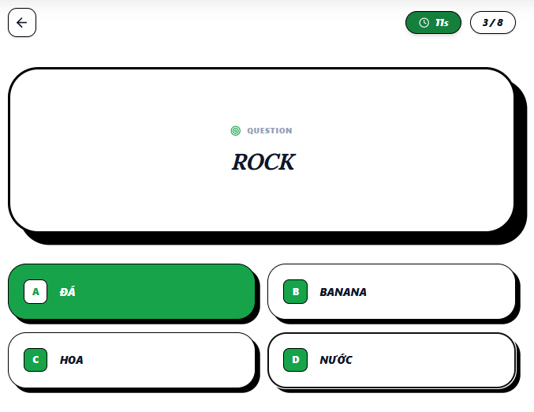 |  | 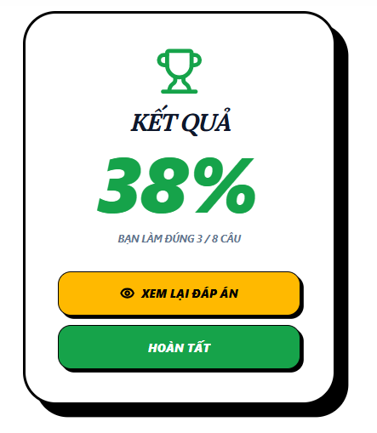 |  | 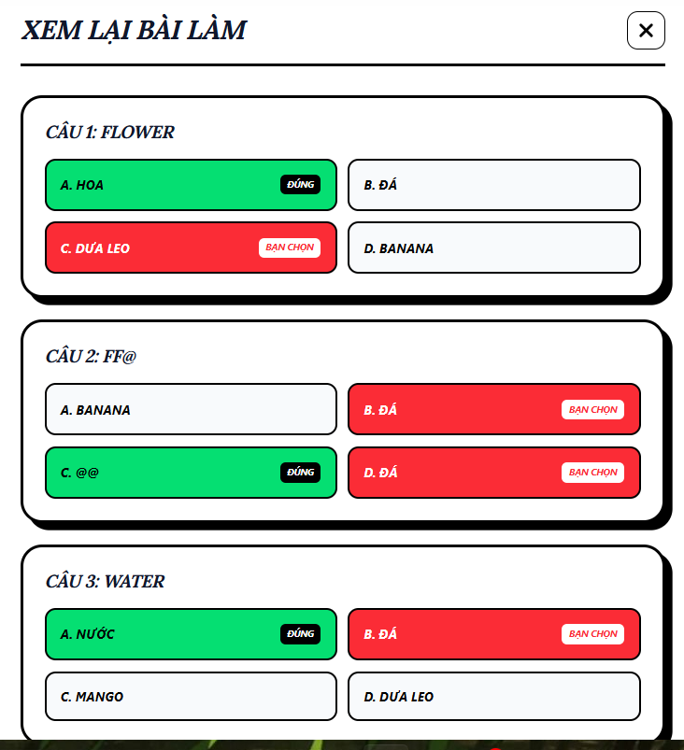
Test Case ID | Mô tả | Hành động | Điều kiện tiên quyết | Kết quả mong đợi | Kết quả thực tế | Kết quả |  |  | Kết quả |  |  | Chú thích
 |  |  |  |  |  | Vòng 1 |  |  | Vòng 2
 |  |  |  |  |  | Trạng thái | Ngày kiểm tra | Người kiểm tra | Trạng thái | Ngày kiểm tra | Người kiểm tra
GUI_SHOW Trang Kiểm tra
GUI-KT1 | [Quay lại] Button |  |  | - Text: Black - Icon: Arrow left - Border: Black - Shape: Circle / Rounded Square - Trạng thái: Enable | - Text: Black - Icon: Arrow left - Border: Black - Shape: Circle / Rounded Square - Trạng thái: Enable | Pass | 2026-03-04 | Nhi
GUI-KT2 | [Bộ đếm thời gian] Badge |  |  | - Text: White - Background: Dark Green - Icon: Clock | - Text: White - Background: Dark Green - Icon: Clock | Pass | 2026-03-04 | Nhi
GUI-KT3 | [Tiến độ câu hỏi] Badge |  |  | - Text: Black - Background: White - Border: Black | - Text: Black - Background: White - Border: Black | Pass | 2026-03-04 | Nhi
GUI-KT4 | [Khung câu hỏi] Panel |  |  | - Text: Blue -Dark (Bold, Center) - Label: Black - Border: Black - Shadow: Dày | - Text: Blue -Dark (Bold, Center) - Label: Black - Border: Black - Shadow: Dày | Pass | 2026-03-04 | Nhi
GUI-KT5 | [Đáp án A] Button (Selected) |  |  | - Text: White (Bold) - Background: Green - Border: Black | - Text: White (Bold) - Background: Green - Border: Black | Pass | 2026-03-04 | Nhi
GUI-KT6 | [Bảng kết quả] Text |  |  | -Text: black -Status: enable | -Text: black -Status: enable | Pass | 2026-03-04 | Nhi
GUI-KT7 | [Xem lại đáp án] Button |  |  | - Text: black (Bold) - Background: yellow - Border: Black | - Text: black (Bold) - Background: yellow - Border: Black | Pass | 2026-03-04 | Nhi
GUI-KT8 | [Hoàn tất] Button |  |  | - Text: White (Bold) - Background: Green - Border: Black | - Text: White (Bold) - Background: Green - Border: Black | Pass | 2026-03-04 | Nhi
GUI-KT9 | [Danh sách câu hỏi] box |  |  | -Text: black -Status: enable | -Text: black -Status: enable | Pass | 2026-03-04 | Nhi
GUI-KT10 | [Câu hỏi] text |  |  | -Text: black -Status: enable | -Text: black -Status: enable | Pass | 2026-03-04 | Nhi
GUI-KT11 | [Câu trả lời] text |  |  | -Text: black -Status: enable | -Text: black -Status: enable | Pass | 2026-03-04 | Nhi
GUI-KT12 | [Câu trả lời đúng] text |  |  | -Text: black -Status: enable -background: green | -Text: black -Status: enable -background: green | Pass | 2026-03-04 | Nhi
GUI-KT13 | [Câu trả lời sai] text |  |  | -Text: white -Status: enable -background: red | -Text: white -Status: enable -background: red | Pass | 2026-03-04 | Nhi
GUI-KT14 | [x] button |  |  | -Text: black -Status: enable -Border: black | -Text: black -Status: enable -Border: black | Pass | 2026-03-04 | Nhi
FUNCTION_SHOW Trang Kiểm tra
FUNC-KT1 | Vào màn làm bài | 1. Mở màn hình làm bài | Người dùng đã chọn bộ câu hỏi | Hiển thị đầy đủ: Quay lại, Timer, Tiến độ, Câu hỏi, Đáp án | Hiển thị đầy đủ: Quay lại, Timer, Tiến độ, Câu hỏi, Đáp án | Pass | 2026-03-04 | Nhi
FUNC-KT2 | Làm bài cơ bản | 1. Quan sát câu hỏi 2. Chọn 1 đáp án | Có ít nhất 4 câu hỏi | Hiển thị đúng câu hỏi Chọn được 1 đáp án Tiến độ tăng Tự động sang câu tiếp | Hiển thị đúng câu hỏi Chọn được 1 đáp án Tiến độ tăng Tự động sang câu tiếp | Pass | 2026-03-04 | Nhi
FUNC-KT3 | Làm bài mà bài không có đủ 4 câu hỏi | 1. Mở màn hình làm bài | Có tồn tại folder | Báo lỗi "Folder phải có ít nhất 4 thẻ" | Vẫn hiển thị trang làm bài nhưng lỗi dữ liệu | Fail | 2026-03-04 | Nhi
FUNC-KT4 | Theo dõi thời gian | 1. Quan sát timer | Bài đang chạy | Thời gian giảm đúng từng giây | Thời gian giảm đúng từng giây | Pass | 2026-03-04 | Nhi
FUNC-KT5 | Xem tiến độ làm bài | 1. Quan sát badge tiến độ | Đang làm bài | Hiển thị đúng dạng x / tổng | Hiển thị đúng dạng x / tổng | Pass | 2026-03-04 | Nhi
FUNC-KT6 | Làm hết bài | 1. Trả lời tất cả câu | Có nhiều câu | Tiến độ đạt 100% Hiển thị bảng kết quả với số % làm đúng | Tiến độ đạt 100% Hiển thị bảng kết quả với số % làm đúng | Pass | 2026-03-04 | Nhi
FUNC-KT7 | Quay lại khi đang làm bài | 1. Click [Quay lại] | Đang làm bài | Hiển thị "Bạn có chắc chắn muốn quay lại?" | quay về màn hình trước ngay | Fail | 2026-03-04 | Nhi
FUNC-KT8 | Làm bài với dữ liệu bất thường | 1. Nhập/chọn liên tục nhanh | Có câu hỏi | Không lỗi Không chọn nhiều đáp án | Không lỗi Không chọn nhiều đáp án | Pass | 2026-03-04 | Nhi
FUNC-KT9 | Xem lại đáp án sau khi hoàn thành bài kiểm tra | 1. Hoàn thành bài kiểm tra 2. Nhấn xem lại đáp án | Có bài kiểm tra hợp lệ | Hiển thị bảng Xem lại bài làm chi tiết đáp án được chọn, đáp án đúng, đáp án sai | Hiển thị bảng Xem lại bài làm chi tiết đáp án được chọn, đáp án đúng, đáp án sai | Pass | 2026-03-04 | Nhi

Thống kê học tập
Project Name | THIẾT KẾ VÀ PHÁT TRIỂN NỀN TÁNG HỌC TẬP THÔNG MINH TÍCH HỢP TRỢ LÝ ẢO AI VÀ CÁ NHÂN HOÁ LỘ TRÌNH HỌC TẬP
Module Code | Thống kê học tập
 | Hoàn thành | Lỗi | Chưa kiểm tra | Bị chăn | Tổng số trường hợp thử nghiệm
Round 1 | 13 | 0 | 0 | 0 | 13
Round 2 | 0 | 0 | 0 | 0 | 0
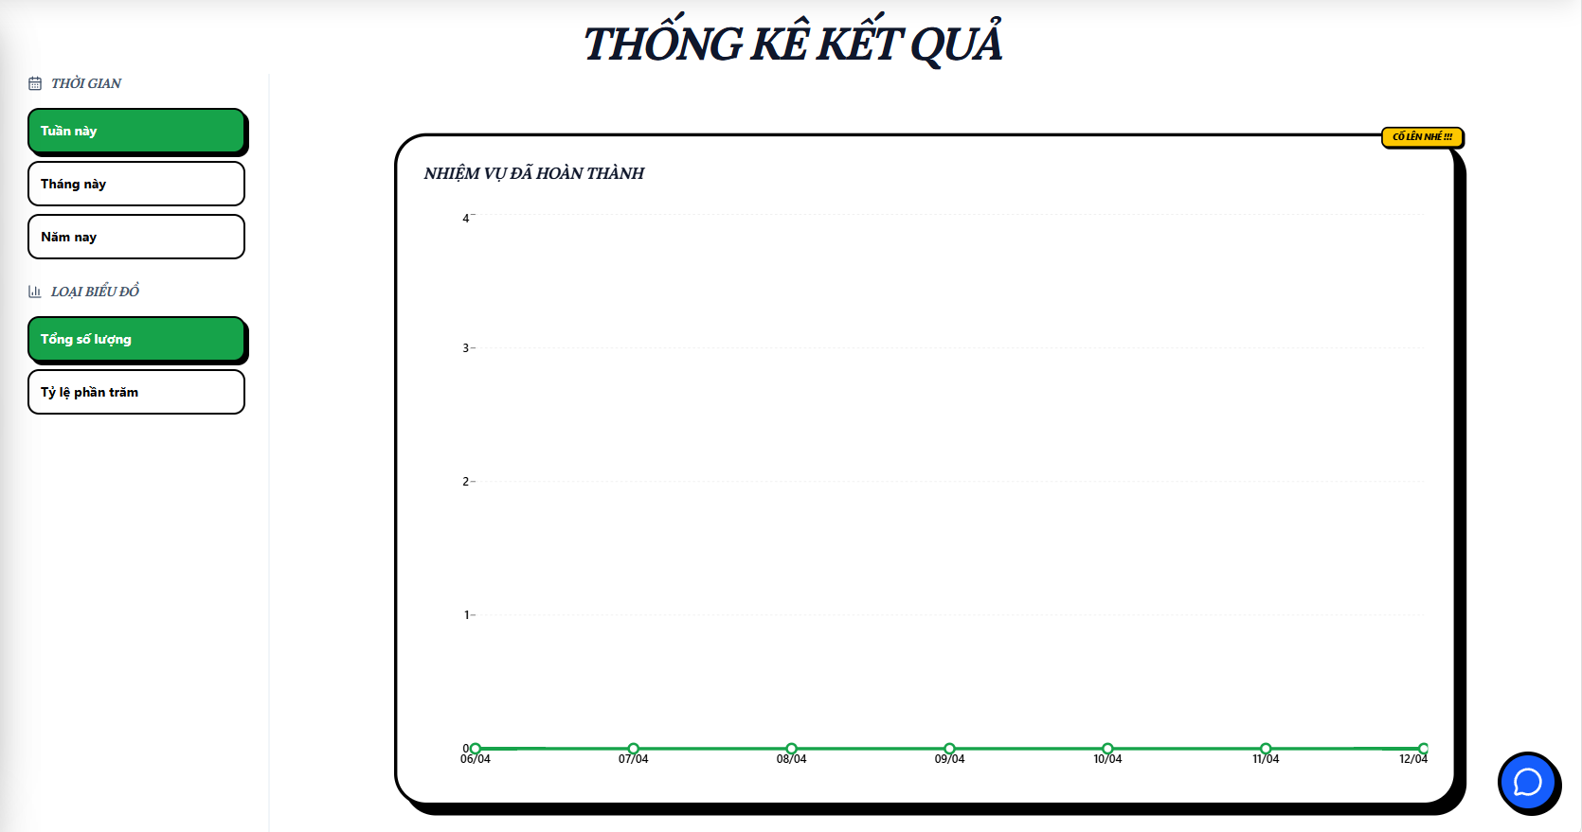
Test Case ID | Mô tả | Hành động | Điều kiện tiên quyết | Kết quả mong đợi | Kết quả thực tế | Kết quả |  |  | Kết quả |  |  | Chú thích
 |  |  |  |  |  | Vòng 1 |  |  | Vòng 2
 |  |  |  |  |  | Trạng thái | Ngày kiểm tra | Người kiểm tra | Trạng thái | Ngày kiểm tra | Người kiểm tra
GUI_SHOW Thống kê học tập
GUI-TKHT01 | [ Thống kê kết quả] Label |  |  | -Label : black -Status : enable | -Label : black -Status : enable | Pass | 2026-09-04 | Hoàng
GUI-TKHT02 | [Tuần này] Button |  |  | -Text color : black -Status : enable | -Text color : black -Status : enable | Pass | 2026-09-04 | Hoàng
GUI-TKHT03 | [Tháng này] Button |  |  | -Text color : black -Status : enable | -Text color : black -Status : enable | Pass | 2026-09-04 | Hoàng
GUI-TKHT04 | [Năm này] Button |  |  | -Text color : black -Status : enable | -Text color : white -Status : enable | Pass | 2026-09-04 | Hoàng
GUI-TKHT05 | [Tổng số lượng] Button |  |  | -Text color : black -Status : enable | -Text color : black -Status : enable | Pass | 2026-09-04 | Hoàng
GUI-TKHT06 | [Tỷ lệ phần trăm] Button |  |  | -Text color : black -Status : enable | -Text color : white -Status : enable | Pass | 2026-09-04 | Hoàng
FUNCTION_SHOW Thống kê học tập
FUNC-TKHT01 | Xác thực trang thống kê đang hiển thị | 1. Truy cập vào trang chủ 2. Chọn "Thống kê" ở sidebar | Đăng nhập thành công vào hệ thống | Hiển thị trang thống kê gồm có: - Label "Thống kê kết quả" - Button "Tuần này" - Button "Tháng này" - Button "Năm này" - Button "Tổng số lượng" - Button "Tỷ lệ phần trăm" - Biểu đồ hiển thị đúng theo mặc định | Hiển thị trang thống kê gồm có: - Label "Thống kê kết quả" - Button "Tuần này" - Button "Tháng này" - Button "Năm này" - Button "Tổng số lượng" - Button "Tỷ lệ phần trăm" - Biểu đồ hiển thị đúng theo mặc định | Pass | 2026-09-04 | Hoàng
FUNC-TKHT02 | Kiểm tra biểu đồ hiển thị khi không có dữ liệu | 1. Truy cập vào trang chủ 2. Chọn "Thống kê" ở sidebar | Đăng nhập thành công vào hệ thống | Biểu đồ rỗng | Biểu đồ rỗng | Pass | 2026-09-04 | Hoàng
FUNC-TKHT03 | Kiểm tra biểu đồ hiển thị theo tuần | 1. Truy cập vào trang thống kê 2. Chọn "Tuần này" | Đăng nhập thành công vào hệ thống | Dữ liệu hiển thị đúng theo 7 ngày gần nhất | Dữ liệu hiển thị đúng theo 7 ngày gần nhất | Pass | 2026-09-04 | Hoàng
FUNC-TKHT04 | Kiểm tra biểu đồ hiển thị theo tháng | 1. Truy cập vào trang thống kê 2. Chọn "Tháng này" | Đăng nhập thành công vào hệ thống | Dữ liệu hiển thị đúng theo ngày trong tháng | Dữ liệu hiển thị đúng theo ngày trong tháng | Pass | 2026-09-04 | Hoàng
FUNC-TKHT05 | Kiểm tra biểu đồ hiển thị theo năm | 1. Truy cập vào trang thống kê 2. Chọn "Năm này" | Đăng nhập thành công vào hệ thống | Dữ liệu hiển thị đúng theo tháng trong năm | Dữ liệu hiển thị đúng theo tháng trong năm | Pass | 2026-09-04 | Hoàng
FUNC-TKHT06 | Kiểm tra biểu đồ hiển thị theo tổng số lượng | 1. Truy cập vào trang thống kê 2. Chọn "Tổng số lượng" | Đăng nhập thành công vào hệ thống | Dữ liệu hiển thị đúng theo tổng số todolist đã hoàn thành | Dữ liệu hiển thị đúng theo tổng số todolist đã hoàn thành | Pass | 2026-09-04 | Hoàng
FUNC-TKHT07 | Kiểm tra biểu đồ hiển thị theo tỷ lệ phần trăm | 1. Truy cập vào trang thống kê 2. Chọn "Tỷ lệ phần trăm" | Đăng nhập thành công vào hệ thống | Dữ liệu hiển thị đúng theo tỷ lệ phần trăm todolist đã hoàn thành | Dữ liệu hiển thị đúng theo tỷ lệ phần trăm todolist đã hoàn thành | Pass | 2026-09-04 | Hoàng

Chatbot AI
Project Name | THIẾT KẾ VÀ PHÁT TRIỂN NỀN TÁNG HỌC TẬP THÔNG MINH TÍCH HỢP TRỢ LÝ ẢO AI VÀ CÁ NHÂN HOÁ LỘ TRÌNH HỌC TẬP
Module Code | Chatbot AI
 | Hoàn thành | Lỗi | Chưa kiểm tra | Bị chăn | Tổng số trường hợp thử nghiệm
Round 1 | 9 | 2 | 0 | 0 | 9
Round 2 | 0 | 0 | 0 | 0 | 0
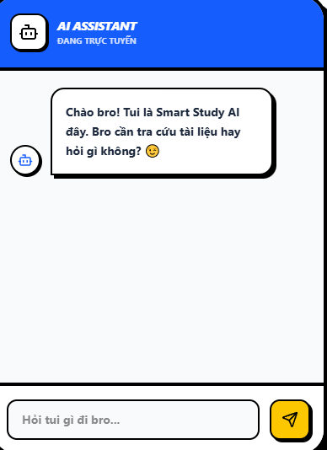
Test Case ID | Mô tả | Hành động | Điều kiện tiên quyết | Kết quả mong đợi | Kết quả thực tế | Kết quả |  |  | Kết quả |  |  | Chú thích
 |  |  |  |  |  | Vòng 1 |  |  | Vòng 2
 |  |  |  |  |  | Trạng thái | Ngày kiểm tra | Người kiểm tra | Trạng thái | Ngày kiểm tra | Người kiểm tra
GUI_SHOW Thống kê học tập
GUI-CBAI01 | [ AI ASSISTANT ] Label |  |  | -Label : white -Status : enable | -Label : white -Status : enable | Pass | 2026-09-04 | Hoàng
GUI-CBAI02 | [ĐANG TRỰC TUYẾN] Label |  |  | -Text color : white -Status : enable | -Text color : white -Status : enable | Pass | 2026-09-04 | Hoàng
GUI-CBAI03 | [Ô nhập tin nhắn] Textbox |  |  | -Text color : black -Status : enable | -Text color : black -Status : enable | Pass | 2026-09-04 | Hoàng
GUI-CBAI04 | [Icon] Button |  |  | -Text color : yellow -Status : enable | -Text color : yellow -Status : enable | Pass | 2026-09-04 | Hoàng
FUNCTION_SHOW Thống kê học tập
FUNC-CBAI01 | Kiểm tra khi chatbot api lỗi | 1. Truy cập vào trang chủ 2. Chọn bong bóng chat ở góc phải màn hình | Đăng nhập thành công vào hệ thống | Chatbot chuyển trạng thái "Đang trực tuyến" thành "Offline" | Chatbot chuyển trạng thái "Đang trực tuyến" thành "Offline" | Pass | 2026-09-04 | Hoàng
FUNC-CBAI02 | Kiểm tra khi chatbot mất kết nối | 1. Truy cập vào trang chủ 2. Chọn bong bóng chat ở góc phải màn hình | Đăng nhập thành công vào hệ thống | Chatbot trả lời "Lỗi kết nối AI, vui lòng thử lại sau" | Chatbot trả lời "Lỗi kết nối AI, vui lòng thử lại sau" | Pass | 2026-09-04 | Hoàng
FUNC-CBAI03 | Kiểm tra khi gửi tin nhắn rỗng cho chatbot | 1. Truy cập vào trang chủ 2. Chọn bong bóng chat ở góc phải màn hình 3. Không nhập gì 4. Bấm nút gửi | Đăng nhập thành công vào hệ thống | Không gửi | Không gửi | Pass | 2026-09-04 | Hoàng
FUNC-CBAI04 | Kiểm tra khi gửi tin nhắn dài cho chatbot | 1. Truy cập vào trang chủ 2. Chọn bong bóng chat ở góc phải màn hình 3. Nhập 100 ký tự 4. Bấm nút gửi | Đăng nhập thành công vào hệ thống | Xuống dòng khi ký tự đã dài quá khung chat | Không xuống dòng | Fail | 2026-09-04 | Hoàng
FUNC-CBAI05 | Kiểm tra lưu lịch sử trò chuyện | 1. Truy cập vào trang chủ 2. Chọn bong bóng chat ở góc phải màn hình | Đăng nhập thành công vào hệ thống | Lưu lại lịch sử chat | Không lưu | Fail | 2026-09-04 | Hoàng

